Planilha1
SISTEMA LÓGICO | EQUAÇÃO LÓGICA | TABELA VERDADE
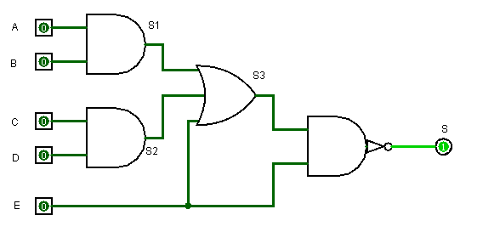 | S = !(((A*B) + (C*D) + E)*E) | 16 | 8 | 4 | 2 | 1
 |  | 24 | 23 | 22 | 21 | 20 | A*B | C*D | S1+S2+E | S3*E | !S0
 |  | A | B | C | D | E | S1 | S2 | S3 | S0 | S
 |  | 0 | 0 | 0 | 0 | 0 | 0 | 0 | 0 | 0 | 1
 |  | 0 | 0 | 0 | 0 | 1 | 0 | 0 | 1 | 1 | 0
 |  | 0 | 0 | 0 | 1 | 0 | 0 | 0 | 0 | 0 | 1
 |  | 0 | 0 | 0 | 1 | 1 | 0 | 0 | 1 | 1 | 0
 |  | 0 | 0 | 1 | 0 | 0 | 0 | 0 | 0 | 0 | 1
 |  | 0 | 0 | 1 | 0 | 1 | 0 | 0 | 1 | 1 | 0
 |  | 0 | 0 | 1 | 1 | 0 | 0 | 1 | 1 | 0 | 1
 |  | 0 | 0 | 1 | 1 | 1 | 0 | 1 | 1 | 1 | 0
 |  | 0 | 1 | 0 | 0 | 0 | 0 | 0 | 0 | 0 | 1
 |  | 0 | 1 | 0 | 0 | 1 | 0 | 0 | 1 | 1 | 0
 |  | 0 | 1 | 0 | 1 | 0 | 0 | 0 | 0 | 0 | 1
 |  | 0 | 1 | 0 | 1 | 1 | 0 | 0 | 1 | 1 | 0
 |  | 0 | 1 | 1 | 0 | 0 | 0 | 0 | 0 | 0 | 1
 |  | 0 | 1 | 1 | 0 | 1 | 0 | 0 | 1 | 1 | 0
 |  | 0 | 1 | 1 | 1 | 0 | 0 | 1 | 1 | 0 | 1
 |  | 0 | 1 | 1 | 1 | 1 | 0 | 1 | 1 | 1 | 0
 |  | 1 | 0 | 0 | 0 | 0 | 0 | 0 | 0 | 0 | 1
 |  | 1 | 0 | 0 | 0 | 1 | 0 | 0 | 1 | 1 | 0
 |  | 1 | 0 | 0 | 1 | 0 | 0 | 0 | 0 | 0 | 1
 |  | 1 | 0 | 0 | 1 | 1 | 0 | 0 | 1 | 1 | 0
 |  | 1 | 0 | 1 | 0 | 0 | 0 | 0 | 0 | 0 | 1
 |  | 1 | 0 | 1 | 0 | 1 | 0 | 0 | 1 | 1 | 0
 |  | 1 | 0 | 1 | 1 | 0 | 0 | 1 | 1 | 0 | 1
 |  | 1 | 0 | 1 | 1 | 1 | 0 | 1 | 1 | 1 | 0
 |  | 1 | 1 | 0 | 0 | 0 | 1 | 0 | 1 | 0 | 1
 |  | 1 | 1 | 0 | 0 | 1 | 1 | 0 | 1 | 1 | 0
 |  | 1 | 1 | 0 | 1 | 0 | 1 | 0 | 1 | 0 | 1
 |  | 1 | 1 | 0 | 1 | 1 | 1 | 0 | 1 | 1 | 0
 |  | 1 | 1 | 1 | 0 | 0 | 1 | 0 | 1 | 0 | 1
 |  | 1 | 1 | 1 | 0 | 1 | 1 | 0 | 1 | 1 | 0
 |  | 1 | 1 | 1 | 1 | 0 | 1 | 1 | 1 | 0 | 1
 |  | 1 | 1 | 1 | 1 | 1 | 1 | 1 | 1 | 1 | 0

